상품제안서
프로특안식 다이어리 40절 | 상품코드: F22799

 |  |  |  |  |  |  | 02-412-0044 | www.easy1.co.kr
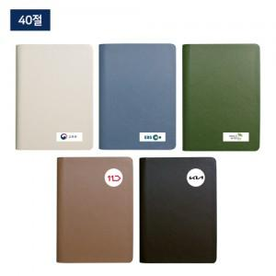 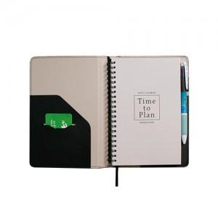 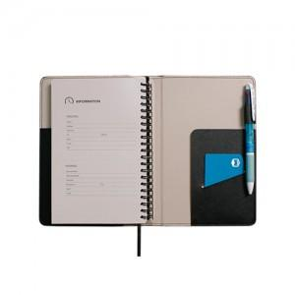

【상세/제작정보】

【인쇄/포장옵션】 | 풀칼라 / OPP(비닐)

【공급단가】 | 수량 | 100~ | 300~ | 500~ | 1,000~ | 3,000~
*VAT별도 | 단가 | 7,020원 | 6,760원 | 6,500원 | 6,240원 | 6,080원

【상품 URL】 | https://easy1.co.kr:443/src/goods_detail.php?gdno=22799

